Sheet1
填写声明 |  |  | 上一次更新
页面可手动设置 URL 参数，下面的【用户名称】匹配 url 上的【username】 https://liangjunrong.github.io/?username=jsliang | 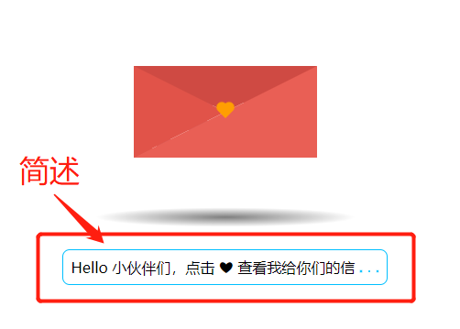 | 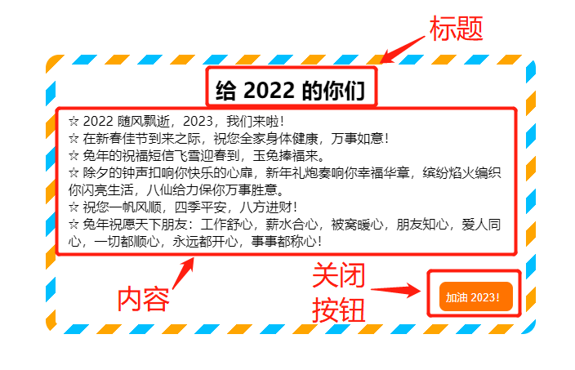 | 2023-01-14 23:21:38
用户名称（username） | 开头 - 简述 | 弹窗 - 信的标题 | 弹窗 - 信的内容 | 弹窗 - 信的关闭按钮 | 自动生成链接
jsliang | Hello 小伙伴们，点击 ❤ 查看我给你们的信 | 给 2023 的你们 | ☆ 2022 随风飘逝，2023，我们来啦！ ☆ 在新春佳节到来之际，祝您全家身体健康，万事如意！ ☆ 兔年的祝福短信飞雪迎春到，玉兔捧福来。 ☆ 除夕的钟声扣响你快乐的心扉，新年礼炮奏响你幸福华章，缤纷焰火编织你闪亮生活，八仙给力保你万事胜意。 ☆ 祝您一帆风顺，四季平安，八方进财！ ☆ 兔年祝愿天下朋友：工作舒心，薪水合心，被窝暖心，朋友知心，爱人同心，一切都顺心，永远都开心，事事都称心！ | 加油 2023！ | https://liangjunrong.github.io/?username=jsliang
梁峻荣 | 给前端小伙伴们的一封信 | 给前端小伙伴们的一封信 | ☆ 1. 公开信息 文档库地址： https://github.com/LiangJunrong/document-library 掘金地址： https://juejin.im/user/584613ba128fe10058b3cf68 公众号：飘飞的心灵 ———— ☆ 2. 重要强调：请 996/997 小伙伴珍惜自己，不要因为工作而损害了个人身体健康，一年工资抵不上一次 ICU 的，所以，留得青山在，不怕前端大山爬不完！大家，加油~ | 冲鸭~~~ | https://liangjunrong.github.io/?username=梁峻荣
麦田的香 | 给前端小伙伴们的一封信 | 给 2023 的自己 | ☆ 2022 随风飘逝，2023，我们来啦！ | 冲鸭~~~123 | https://liangjunrong.github.io/?username=麦田的香

